Matérias-prima (MP) Nacional
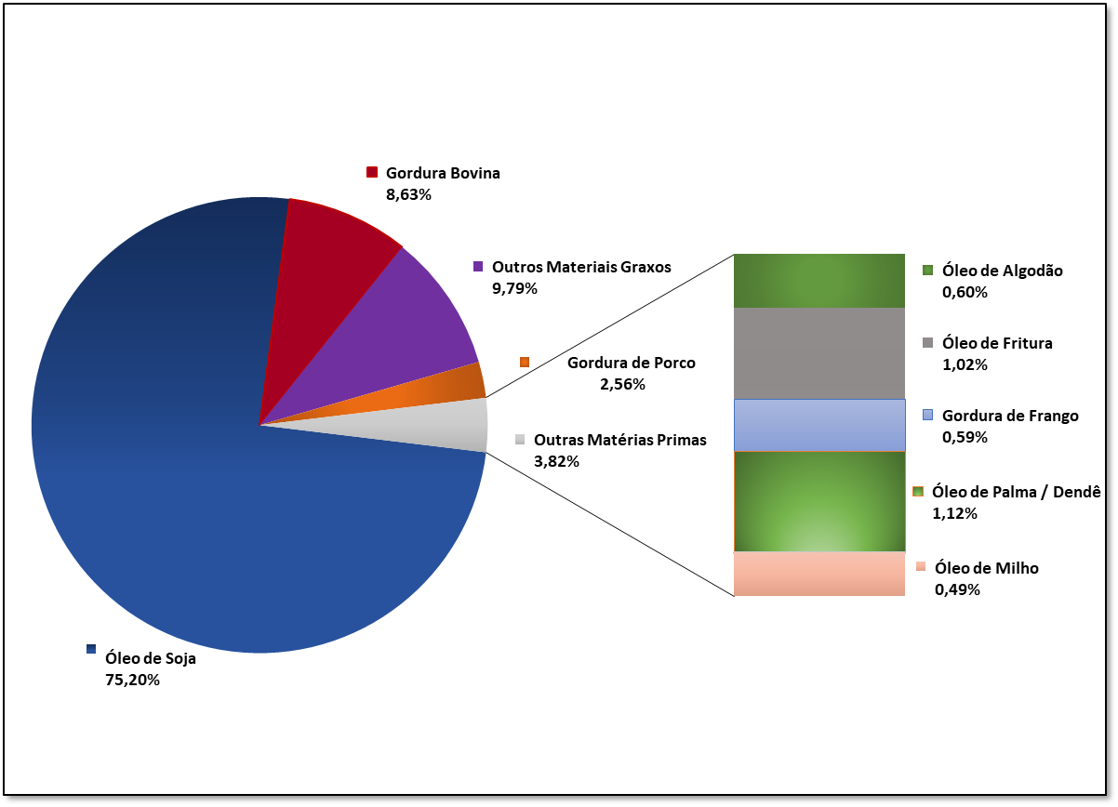
 | Agência Nacional do Petróleo, Gás Natural e Biocombustíveis
Abril

PERFIL NACIONAL DE MATÉRIAS-PRIMAS CONSUMIDAS PARA PRODUÇÃO DE BIODIESEL1

Descrição da matéria-prima | Jan-20 | Feb-20 | Mar-20 | Apr-20 | May-20 | Jun-20 | Jul-20 | Aug-20 | Sep-20 | Oct-20 | Nov-20 | Dec-20
Óleo de Soja | 66.27% | 68.85% | 72.08% | 75.20%
Gordura Bovina | 12.56% | 10.99% | 8.40% | 8.63%
Óleo de Algodão | 1.86% | 1.74% | 0.97% | 0.60%
Outros Materiais Graxos | 11.62% | 11.78% | 11.62% | 9.79%
Óleo de Fritura | 1.56% | 1.82% | 1.75% | 1.02%
Gordura de Porco | 1.86% | 2.10% | 1.69% | 2.56%
Gordura de Frango | 0.91% | 0.67% | 1.06% | 0.59%
Óleo de Palma / Dendê | 2.64% | 1.78% | 2.01% | 1.12%
Óleo de colza/canola | 0.25% | 0.00% | 0.00% | 0.00%
Óleo de Amendoim | 0.00% | 0.00% | 0.00% | 0.00%
Óleo de Girassol | 0.00% | 0.00% | 0.00% | 0.00%
Óleo de Mamona | 0.00% | 0.00% | 0.00% | 0.00%
Óleo de Nabo-Forrageiro | 0.00% | 0.00% | 0.00% | 0.00%
Óleo de Milho | 0.47% | 0.27% | 0.42% | 0.49%

Fonte: ANP, conforme Resolução ANP nº 729/2018 e Resolução ANP nº 734/2018.
NOTA:
1 O percentual de matéria-prima apresentado se refere ao total de matéria-prima processada e foi extraído do Sistema de Movimentação de Produtos da ANP, última atualização em 19/05/2020.
2 Outros materias graxos = mistura de matérias-primas tradicionais em tanque e reprocessamento de sub-produtos gerados na produção de biodiesel .

MP REGIÃO NORTE
 | Agência Nacional do Petróleo, Gás Natural e Biocombustíveis
MATÉRIA-PRIMA (REGIÃO NORTE)
 | Óleo de Soja | Gordura Bovina | Óleo de Algodão | Outros Materiais Graxos | Óleo de Fritura usado | Gordura de Porco | Gordura de Frango | Óleo de Palma / Dendê | Óleo de Girassol | Óleo de Nabo-forrageiro | Óleo de Nabo-forrageiro | Óleo de pinhão-manso
Jan-20 | 74.00% | 21.96% | 0.00% | 4.04% | 0.00% | 0.00% | 0.00% | 0.00% | 0.00% | 0.00% | 0.00% | 0.00%
Feb-20 | 71.81% | 19.27% | 0.00% | 6.62% | 0.00% | 0.00% | 0.00% | 2.30% | 0.00% | 0.00% |  | 0.00%
Mar-20 | 82.98% | 8.12% | 1.84% | 5.39% | 0.00% | 0.00% | 0.00% | 1.67% | 0.00% | 0.00% |  | 0.00%
Apr-20 | 88.21% | 6.15% | 0.96% | 4.55% | 0.00% | 0.00% | 0.00% | 0.13% | 0.00% | 0.00% |  | 0.00%
May-20
Jun-20
Jul-20
Aug-20
Sep-20
Oct-20
Nov-20
Dec-20

PERCENTUAL DAS MATÉRIAS-PRIMAS UTILIZADAS PARA PRODUÇÃO DE BIODIESEL - REGIÃO NORTE

NORTE
Descrição da matéria-prima | Jan-20 | Feb-20 | Mar-20 | Apr-20 | May-20 | Jun-20 | Jul-20 | Aug-20 | Sep-20 | Oct-20 | Nov-20 | Dec-20
Óleo de Soja | 74.00% | 71.81% | 82.98% | 88.21%
Gordura Bovina | 21.96% | 19.27% | 8.12% | 6.15%
Óleo de Algodão | 0.00% | 0.00% | 1.84% | 0.96%
Outros Materiais Graxos | 4.04% | 6.62% | 5.39% | 4.55%
Óleo de Fritura usado | 0.00% | 0.00% | 0.00% | 0.00%
Gordura de Porco | 0.00% | 0.00% | 0.00% | 0.00%
Gordura de Frango | 0.00% | 0.00% | 0.00% | 0.00%
Óleo de Palma / Dendê | 0.00% | 2.30% | 1.67% | 0.13%
Óleo de Girassol | 0.00% | 0.00% | 0.00% | 0.00%
Óleo de Mamona | 0.00% | 0.00% | 0.00% | 0.00%
Óleo de Nabo-forrageiro | 0.00% | 0.00% | 0.00% | 0.00%
Óleo de pinhão-manso | 0.00% | 0.00% | 0.00% | 0.00%
Óleo de milho | 0.00% | 0.00% | 0.00% | 0.00%
Óleo de colza/canola | 0.00% | 0.00% | 0.00% | 0.00%

Fonte: ANP, conforme Resolução ANP nº 729/2018 e Resolução ANP nº 30/2013.
NOTA:
1 O percentual de matéria-prima apresentado se refere ao total de matéria-prima processada e foi extraído do Sistema de Movimentação de Produtos da ANP, última atualização em 19/05/2020.
2 Outros materias graxos = mistura de matérias-primas tradicionais em tanque e reprocessamento de sub-produtos gerados na produção de biodiesel .

MP REGIÃO NORDESTE
 | Agência Nacional do Petróleo, Gás Natural e Biocombustíveis
MATÉRIA-PRIMA (REGIÃO NORDESTE)
 | Óleo de Soja | Gordura Bovina | Óleo de Algodão | Outros Materiais Graxos | Óleo de Fritura usado | Gordura de Porco | Gordura de Frango | Óleo de Palma/Dendê | Óleo de Girassol | Óleo de Mamona | Óleo de Nabo-forrageiro | Óleo de pinhão-manso
Jan-20 | 34.48% | 25.62% | 6.58% | 8.75% | 0.30% | 0.00% | 0.00% | 24.27% | 0.00% | 0.00% | 0.00% | 0.00%
Feb-20 | 44.94% | 19.36% | 5.71% | 13.33% | 0.00% | 0.00% | 0.00% | 16.66% | 0.00% | 0.00% | 0.00% | 0.00%
Mar-20 | 44.72% | 7.46% | 6.01% | 17.76% | 0.15% | 0.00% | 0.00% | 23.90% | 0.00% | 0.00% | 0.00% | 0.00%
Apr-20 | 41.56% | 28.14% | 0.97% | 15.58% | 0.20% | 0.00% | 0.00% | 13.55% | 0.00% | 0.00% | 0.00% | 0.00%
May-20
Jun-20
Jul-20
Aug-20
Sep-20
Oct-20
Nov-20
Dec-20

PERCENTUAL DAS MATÉRIAS-PRIMAS UTILIZADAS PARA PRODUÇÃO DE BIODIESEL - REGIÃO NORDESTE

NORDESTE
Descrição da matéria-prima | Jan-20 | Feb-20 | Mar-20 | Apr-20 | May-20 | Jun-20 | Jul-20 | Aug-20 | Sep-20 | Oct-20 | Nov-20 | Dec-20
Óleo de Soja | 34.48% | 44.94% | 44.72% | 41.56%
Gordura Bovina | 25.62% | 19.36% | 7.46% | 28.14%
Óleo de Algodão | 6.58% | 5.71% | 6.01% | 0.97%
Outros Materiais Graxos | 8.75% | 13.33% | 17.76% | 15.58%
Óleo de Fritura usado | 0.30% | 0.00% | 0.15% | 0.20%
Gordura de Porco | 0.00% | 0.00% | 0.00% | 0.00%
Gordura de Frango | 0.00% | 0.00% | 0.00% | 0.00%
Óleo de Palma/Dendê | 24.27% | 16.66% | 23.90% | 13.55%
Óleo de Girassol | 0.00% | 0.00% | 0.00% | 0.00%
Óleo de Mamona | 0.00% | 0.00% | 0.00% | 0.00%
Óleo de Nabo-forrageiro | 0.00% | 0.00% | 0.00% | 0.00%
Óleo de pinhão-manso | 0.00% | 0.00% | 0.00% | 0.00%
Óleo de milho | 0.00% | 0.00% | 0.00% | 0.00%
Óleo de colza/canola | 0.00% | 0.00% | 0.00% | 0.00%

Fonte: ANP, conforme Resolução ANP nº 729/2018 e Resolução ANP nº 734/2018.
NOTA:
1 O percentual de matéria-prima apresentado se refere ao total de matéria-prima processada e foi extraído do Sistema de Movimentação de Produtos da ANP, última atualização em 19/05/2020.
2 Outros materias graxos = mistura de matérias-primas tradicionais em tanque e reprocessamento de sub-produtos gerados na produção de biodiesel .

MP REGIÃO CENTRO-OESTE
 | Agência Nacional do Petróleo, Gás Natural e Biocombustíveis

MATÉRIA-PRIMA (REGIÃO CENTRO-OESTE)
 | Óleo de Soja | Gordura Bovina | Óleo de Algodão | Outros Materiais Graxos | Óleo de Fritura usado | Gordura de Porco | Gordura de Frango | Óleo de Palma/Dendê | Óleo de Girassol | Óleo de Mamona | Óleo de Nabo-forrageiro | Óleo de pinhão-manso
Jan-20 | 75.61% | 5.58% | 2.48% | 13.90% | 0.05% | 0.32% | 0.21% | 1.03% | 0.00% | 0.00% | 0.00% | 0.00%
Feb-20 | 77.68% | 4.35% | 2.63% | 13.63% | 0.04% | 0.31% | 0.15% | 0.65% | 0.00% | 0.00% | 0.00% | 0.00%
Mar-20 | 82.21% | 2.91% | 1.16% | 11.85% | 0.01% | 0.40% | 0.12% | 0.64% | 0.00% | 0.00% | 0.00% | 0.00%
Apr-20 | 87.42% | 1.65% | 1.26% | 8.01% | 0.00% | 0.11% | 0.00% | 0.74% | 0.00% | 0.00% | 0.00% | 0.00%
May-20
Jun-20
Jul-20
Aug-20
Sep-20
Oct-20
Nov-20
Dec-20
PERCENTUAL DAS MATÉRIAS-PRIMAS UTILIZADAS PARA PRODUÇÃO DE BIODIESEL - REGIÃO CENTRO-OESTE

CENTRO-OESTE
Descrição da matéria-prima | Jan-20 | Feb-20 | Mar-20 | Apr-20 | May-20 | Jun-20 | Jul-20 | Aug-20 | Sep-20 | Oct-20 | Nov-20 | Dec-20
Óleo de Soja | 75.61% | 77.68% | 82.21% | 87.42%
Gordura Bovina | 5.58% | 4.35% | 2.91% | 1.65%
Óleo de Algodão | 2.48% | 2.63% | 1.16% | 1.26%
Outros Materiais Graxos | 13.90% | 13.63% | 11.85% | 8.01%
Óleo de Fritura usado | 0.05% | 0.04% | 0.01% | 0.00%
Gordura de Porco | 0.32% | 0.31% | 0.40% | 0.11%
Gordura de Frango | 0.21% | 0.15% | 0.12% | 0.00%
Óleo de Palma/Dendê | 1.03% | 0.65% | 0.64% | 0.74%
Óleo de Girassol | 0.00% | 0.00% | 0.00% | 0.00%
Óleo de Mamona | 0.00% | 0.00% | 0.00% | 0.00%
Óleo de Nabo-forrageiro | 0.00% | 0.00% | 0.00% | 0.00%
Óleo de pinhão-manso | 0.00% | 0.00% | 0.00% | 0.00%
Óleo de milho | 0.82% | 0.56% | 0.70% | 0.81%
Óleo de colza/canola | 0.00% | 0.00% | 0.00% | 0.00%

Fonte: ANP, conforme Resolução ANP nº 729/2018 e Resolução ANP nº 734/2018.
NOTA:
1 O percentual de matéria-prima apresentado se refere ao total de matéria-prima processada e foi extraído do Sistema de Movimentação de Produtos da ANP, última atualização em 19/05/2020.
2 Outros materias graxos = mistura de matérias-primas tradicionais em tanque e reprocessamento de sub-produtos gerados na produção de biodiesel .

MP REGIÃO SUDESTE
 | Agência Nacional do Petróleo, Gás Natural e Biocombustíveis

MATÉRIA-PRIMA (REGIÃO SUDESTE)
 | Óleo de Soja | Gordura Bovina | Óleo de Algodão | Outros Materiais Graxos | Óleo de Fritura usado | Gordura de Porco | Gordura de Frango | Óleo de Palma/Dendê | Óleo de Girassol | Óleo de Mamona | Óleo de Nabo-forrageiro | Óleo de pinhão-manso
Jan-20 | 10.86% | 38.99% | 3.28% | 7.60% | 19.46% | 10.57% | 7.89% | 0.38% | 0.00% | 0.00% | 0.00% | 0.00%
Feb-20 | 20.34% | 30.08% |  | 8.49% | 18.80% | 13.26% | 6.47% | 0.00% | 0.00% | 0.00% | 0.00% | 0.00%
Mar-20 | 36.75% | 24.14% |  | 8.40% | 13.91% | 8.70% | 6.76% | 0.08% | 0.00% | 0.00% | 0.00% | 0.00%
Apr-20 | 41.76% | 27.53% |  | 4.14% | 9.45% | 11.82% | 3.43% | 0.08% | 0.00% | 0.00% | 0.00% | 0.00%
May-20
Jun-20
Jul-20
Aug-20
Sep-20
Oct-20
Nov-20
Dec-20
PERCENTUAL DAS MATÉRIAS-PRIMAS UTILIZADAS PARA PRODUÇÃO DE BIODIESEL - REGIÃO SUDESTE

SUDESTE
Descrição da matéria-prima | Jan-20 | Feb-20 | Mar-20 | Apr-20 | May-20 | Jun-20 | Jul-20 | Aug-20 | Sep-20 | Oct-20 | Nov-20 | Dec-20
Óleo de Soja | 10.86% | 20.34% | 36.75% | 41.76%
Gordura Bovina | 38.99% | 30.08% | 24.14% | 27.53%
Óleo de Algodão | 3.28% | 2.03% | 0.00% | 0.00%
Outros Materiais Graxos | 7.60% | 8.49% | 8.40% | 4.14%
Óleo de Fritura usado | 19.46% | 18.80% | 13.91% | 9.45%
Gordura de Porco | 10.57% | 13.26% | 8.70% | 11.82%
Gordura de Frango | 7.89% | 6.47% | 6.76% | 3.43%
Óleo de Palma/Dendê | 0.38% | 0.00% | 0.08% | 0.08%
Óleo de Girassol | 0.00% | 0.00% | 0.00% | 0.00%
Óleo de Mamona | 0.00% | 0.00% | 0.00% | 0.00%
Óleo de Nabo-forrageiro | 0.00% | 0.00% | 0.00% | 0.00%
Óleo de pinhão-manso | 0.00% | 0.00% | 0.00% | 0.00%
Óleo de milho | 0.97% | 0.53% | 1.26% | 1.79%
Óleo de colza/canola | 0.00% | 0.00% | 0.00% | 0.00%

Fonte: ANP, conforme Resolução ANP nº 729/2018 e Resolução ANP nº 734/2018.
NOTA:
1 O percentual de matéria-prima apresentado se refere ao total de matéria-prima processada e foi extraído do Sistema de Movimentação de Produtos da ANP, última atualização em 19/05/2020.
2 Outros materias graxos = mistura de matérias-primas tradicionais em tanque e reprocessamento de sub-produtos gerados na produção de biodiesel .

MP REGIÃO SUL
MATÉRIA-PRIMA (REGIÃO SUL)
 | Óleo de Soja | Gordura Bovina | Óleo de Algodão | Outros Materiais Graxos | Óleo de Fritura usado | Gordura de Porco | Gordura de Frango | Óleo de Palma/Dendê | Óleo de Girassol | Óleo de Mamona | Óleo de Nabo-forrageiro | Óleo de pinhão-manso
Jan-20 | 73.75% | 11.62% | 0.00% | 10.88% | 0.75% | 2.28% | 0.24% | 0.00% | 0.00% | 0.00% | 0.00% | 0.00%
Feb-20 | 74.56% | 11.85% | 0.00% | 10.38% | 1.13% | 2.22% | 0.98% | 0.00% | 0.00% | 0.00% | 0.00% | 0.00%
Mar-20 | 73.58% | 11.04% | 0.01% | 11.42% | 0.31% | 1.85% | 0.65% | 0.00% | 0.00% | 0.00% | 0.00% | 0.00%
Apr-20 | 74.77% | 8.53% |  | 12.32% |  | 3.41%
May-20
Jun-20
Jul-20
Aug-20
Sep-20
Oct-20
Nov-20
Dec-20

 | Agência Nacional do Petróleo, Gás Natural e Biocombustíveis

PERCENTUAL DAS MATÉRIAS-PRIMAS UTILIZADAS PARA PRODUÇÃO DE BIODIESEL - REGIÃO SUL

SUL
Descrição da matéria-prima | Jan-20 | Feb-20 | Mar-20 | Apr-20 | May-20 | Jun-20 | Jul-20 | Aug-20 | Sep-20 | Oct-20 | Nov-20 | Dec-20
Óleo de Soja | 73.75% | 74.56% | 73.58% | 74.77%
Gordura Bovina | 11.62% | 11.85% | 11.04% | 8.53%
Óleo de Algodão | 0.02% | 0.00% | 0.00% | 0.01%
Outros Materiais Graxos | 10.88% | 10.38% | 11.42% | 12.32%
Óleo de Fritura usado | 0.15% | 0.75% | 1.13% | 0.31%
Gordura de Porco | 2.28% | 2.22% | 1.85% | 3.41%
Gordura de Frango | 0.56% | 0.24% | 0.98% | 0.65%
Óleo de Palma/Dendê | 0.00% | 0.00% | 0.00% | 0.00%
Óleo de Girassol | 0.00% | 0.00% | 0.00% | 0.00%
Óleo de Mamona | 0.00% | 0.00% | 0.00% | 0.00%
Óleo de Nabo-forrageiro | 0.00% | 0.00% | 0.00% | 0.00%
Óleo de pinhão-manso | 0.00% | 0.00% | 0.00% | 0.00%
Óleo de milho | 0.14% | 0.00% | 0.00% | 0.00%
Óleo de colza/canola | 0.60% | 0.00% | 0.00% | 0.00%

Fonte: ANP, conforme Resolução ANP nº 729/2018 e Resolução ANP nº 734/2018.
NOTA:
1 O percentual de matéria-prima apresentado se refere ao total de matéria-prima processada e foi extraído do Sistema de Movimentação de Produtos da ANP, última atualização em 19/05/2020.
2 Outros materias graxos = mistura de matérias-primas tradicionais em tanque e reprocessamento de sub-produtos gerados na produção de biodiesel .

